Дата и время резерва
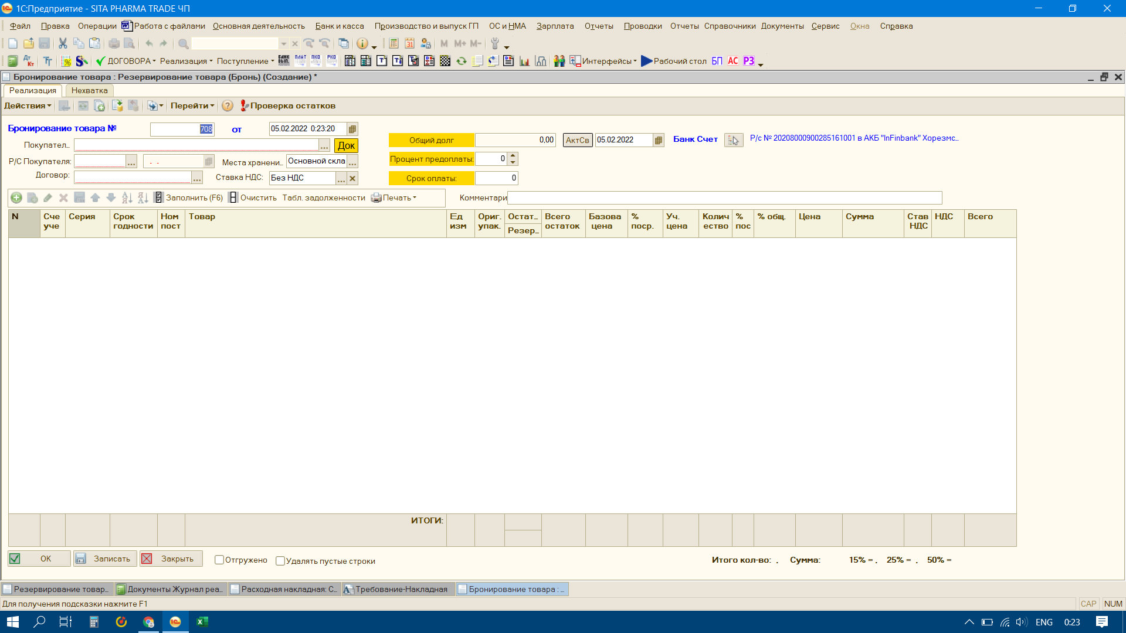

Время поступления суммы(последн
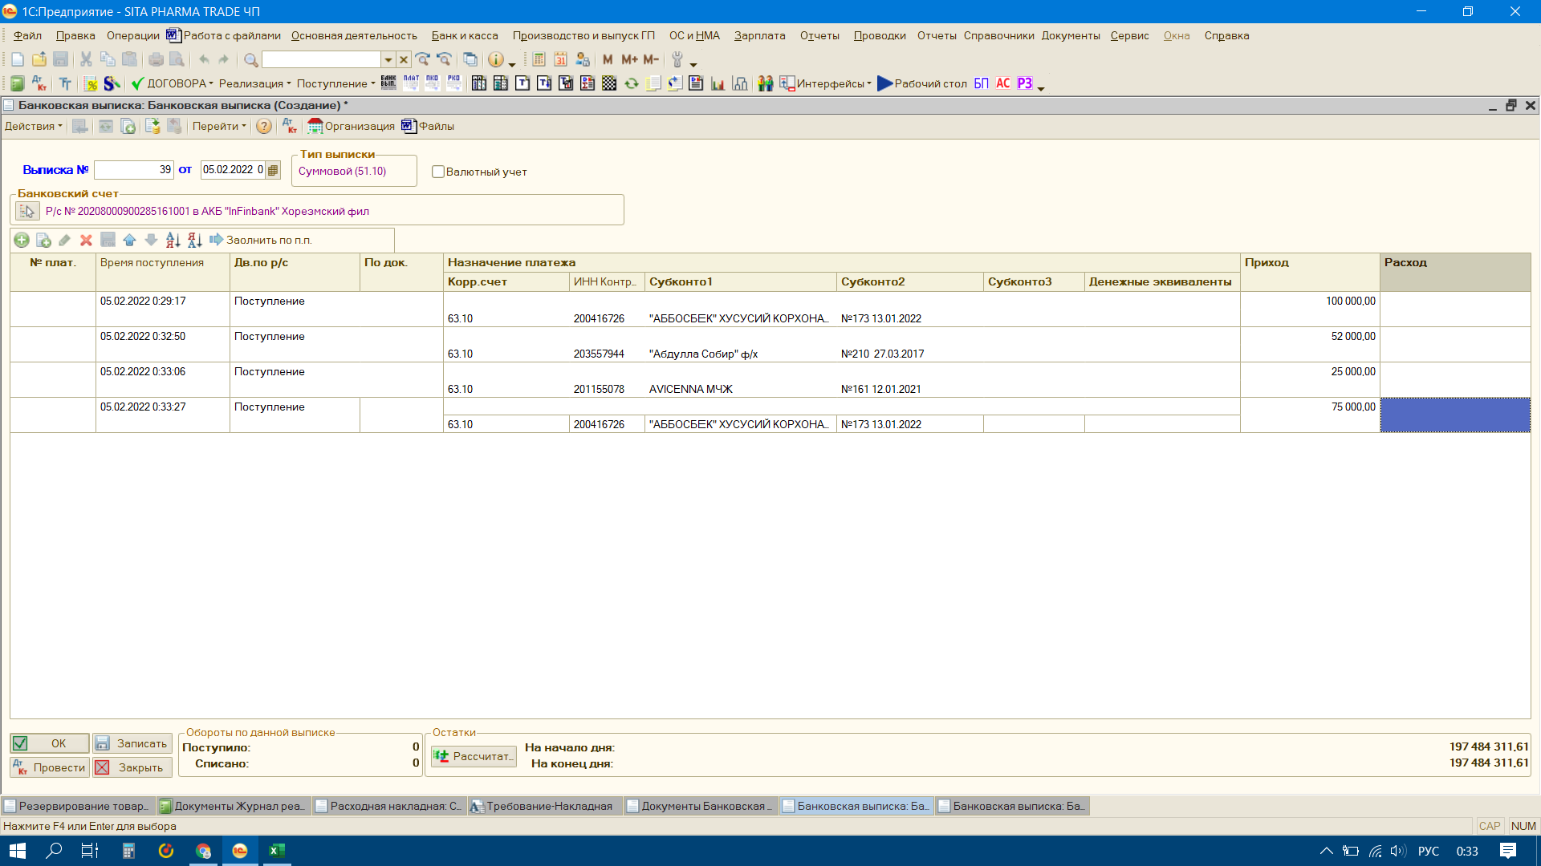

Время поступления денег
от этого клиента последная сумма

Отправлено накладной в Склад
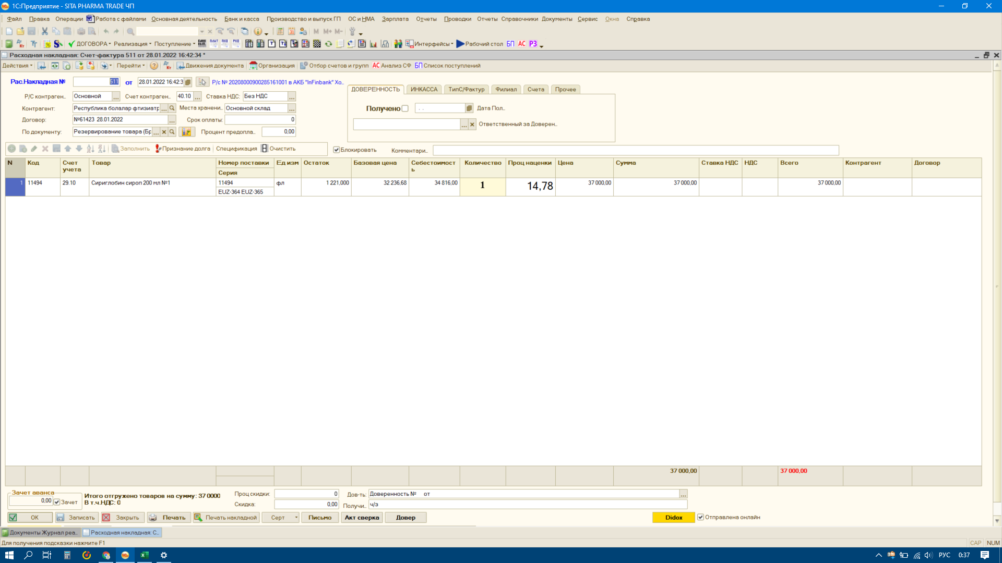

5
6
7

Отправлено С/ф В Склад( для клиента)

 | Отправлено накладной в Склад (для зав склад )

После нажатие этой кнопки сохранился время и отображалась в отчете

